总纲
PlanTool 可视化报表网页需求
设计整体要求: 1. 整体页面颜色搭配美观、简洁、大气 2. 所有图层/表格大小比例随电脑分辨率自动调整 3. 左框架占比15%, 右框架占比85%(具体可据实际效果适当修改) 4. 上框架10%(左上角放客户的logo), 下框架占比90%(具体可据实际效果适当修改), 上框架格式: 5. 界面在显眼位置加上公司的logo和名称/联系方式
序号 | 页面 | 图片 | 需求
1 | 左边导航菜单 | 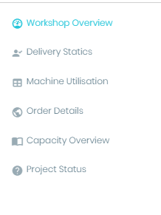 | 1. Workshop Overview 2. Delivery Statics 2.1 Delivery Statics per Month 2.2 Delivery Statics per Customer 3. Machine Utilization 4. Order Detail 4.1 Order Statics per Month 4.2 Order Statics per Customer 5. Capacity Overview 6. Project Status
2 | 监控页面 | 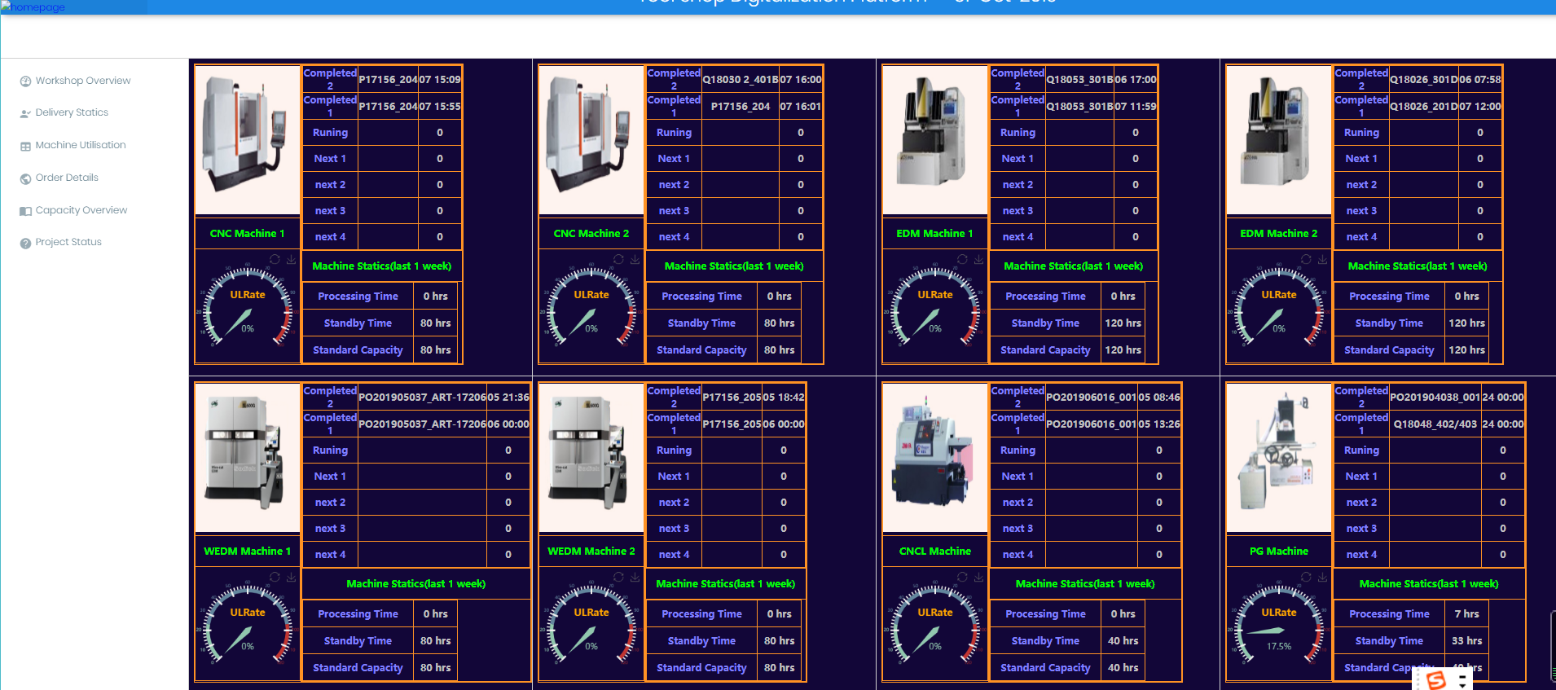 | 1. 8个表格完全一样并随电脑分辨器自动调整, 当图片超过8个是循环顺序显示 2. 放置图片的表格大小所占比例固定 3. 图片右边表格大小所占比例固定(输入的字数如果太多, 隐藏掉部分)
3 | 订单页面 |  | 1. 做两个子菜单: 显示时间段内 New Order/Plan Delivery/Actual Delivery/Delivery on time rate的数值 2. 详情看订单页面sheet
4 | 稼动率页面 | 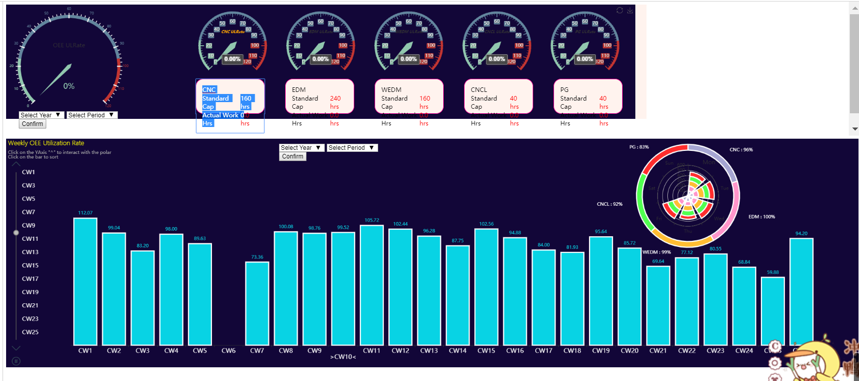 | 1. 根据年份查看5个资源组的稼动率 2. 详情看稼动率页面sheet
5 | 产能页面 | 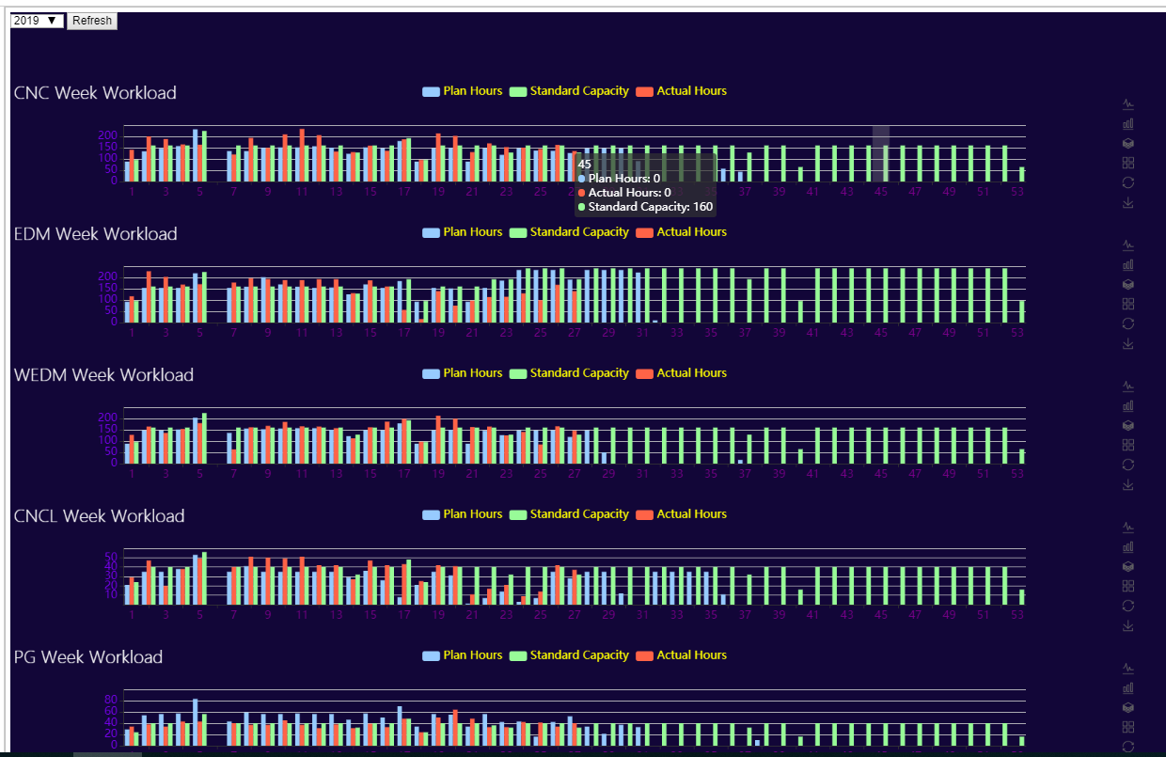 | 1. 根据年份和季度查看周产能 2. 详情看产能页面sheet
6 | 项目 | 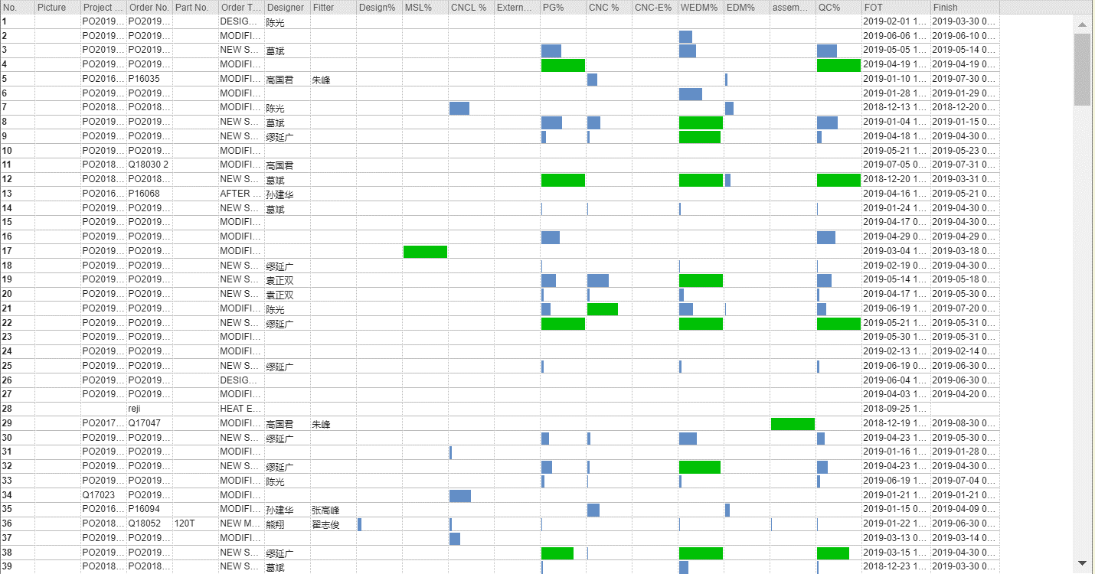 | 1. 显示每一套模具的Picture、Project No.、Order No.、Part No.、Order Type、Designer、Fitter、Design%、MSL%、CNCL%、CNC-E%、External%、WEDM%、EDM%、Assembly%、QC%、FOT、Finished; 其中有%的需要用进度条显示进度 2. 在底下需有一个按钮可将servlet的数据导出到Excel 3. 希望换一种别的方式来显示, 页面显得大气

订单页面
 | 展现形式 | 展现内容
上 |  | 时间段选择(--年--月 至 --年--月)
中 |  | 1. 显示所选时间段的总值: New Order/Plan Delivery/Actual Delivery/Delivery on time rate ① ② ③ ④ 2. 右侧同样需要有柱状图
下 | 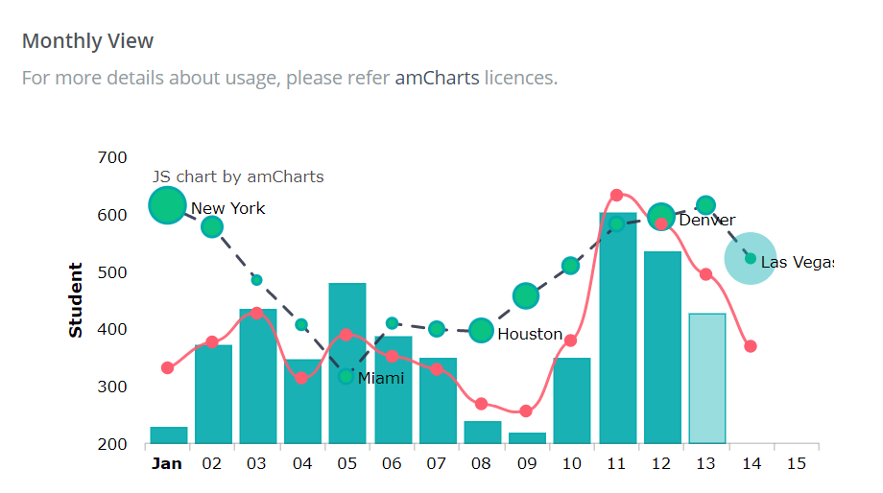 | 1. 显示第一层所选时间段内的New Order/Plan Delivery/Actual Delivery/Delivery on time rate数据和这4项的每个月数量(折现)的新模(柱状)和零件(柱状), 以折线和柱状图来显示(共4个折现+柱状图). 2. 举例: 2018年12月New Order数量150(折现)=新模50(柱状)+零件100(柱状); New Order表现为折线图; 新模和零件为叠层的柱状图, 两个之和为折线图的点数 3. 右边放饼图, 数据与左边的折线图实现联动(根据月份), 所以两个图需要在一个DIV

稼动率页面
 | 展现形式 | 展现内容
上 |  | 1. 显示所选时间段的资源组平均稼动率: CNC/EDM/WEDM/Others/ALL ① ② ③ ④ ⑤ 2. 显示每个资源组的总标准产能、总实际产能
下 | 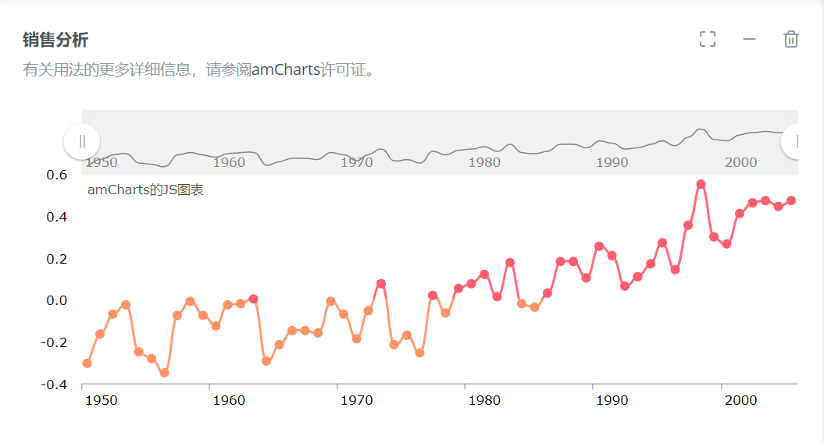 | 1. 显示所选时间段内5个组的稼动率(共5个折线图, 每个资源组一个) 2. 有像左图的时间轴, 时间轴放年份 3. 下方横坐轴只显示月份 4. 当鼠标移动到/或单击中间某一个资源组时, 将此资源组的稼动率信息的折线图显示在第一个

产能页面
 | 展现形式 | 展现内容
上 |  | 时间段选择(--年--季度)
中 |  | 1. 显示所选时间段的总值: CNC/EDM/WEDM/Others/ALL ① ② ③ ④ ⑤ 2. 右侧同样需要有柱状图
下 | 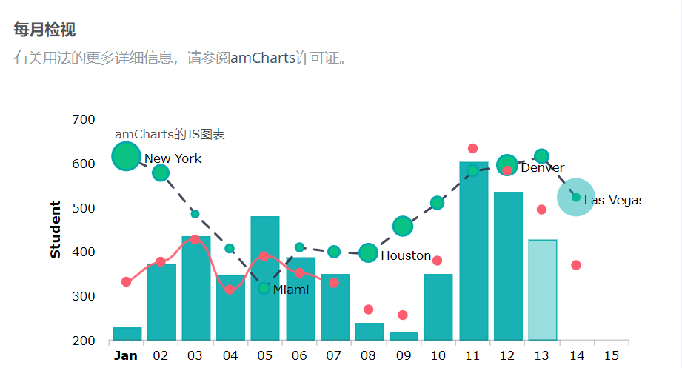 | 1. 显示所选时间段内5个组产能(共5个阴阳柱状图) 2. 横坐标为所选时间段内的周(1季度: 1-13;13-26) 3. 柱状图和折线图

